信用交易
融资融券市场交易数据统计(2023-04-06)

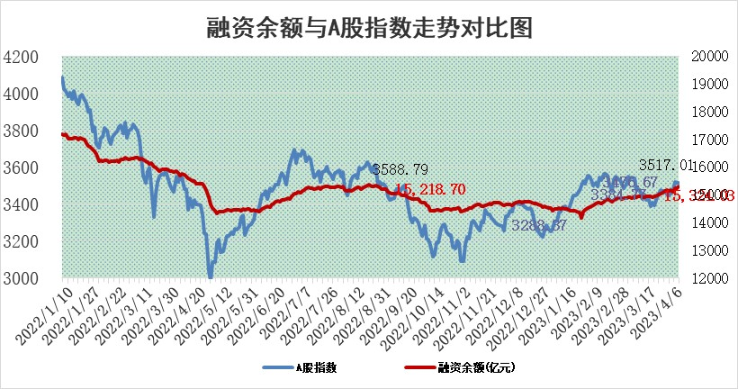
标的证券 | 融资融券余额（亿元） | 融资余额（亿元） | 融券余额（亿元） | 融资买入额（亿元） | 融资融券规模变化（亿元） | 融资余额增幅(‰) | 融券余额增幅(%)
统计数据 | 16,282.80 | 15,324.03 | 957.51 | 1,114.38 | 87.58 | 5.32 | 0.67

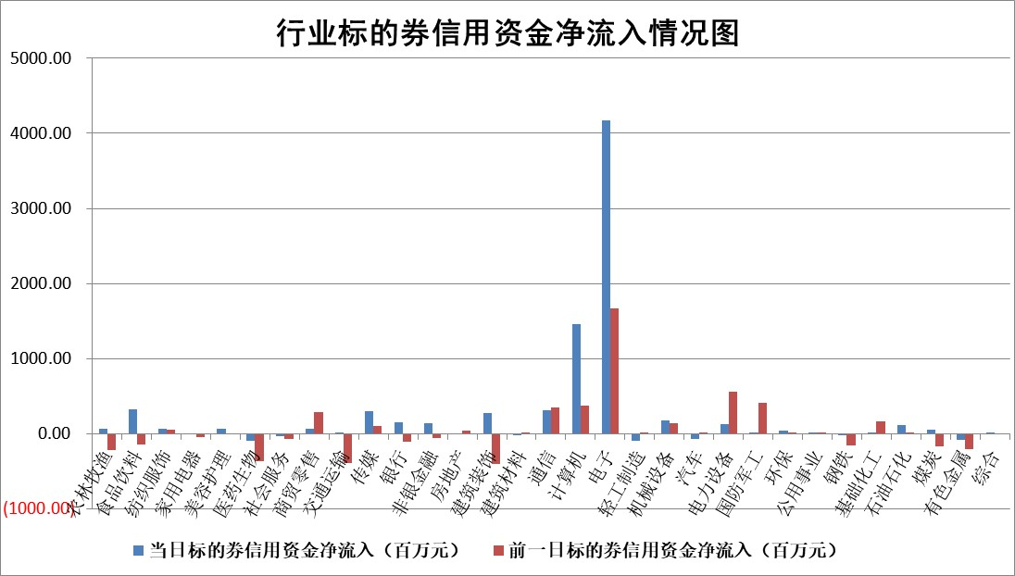

标的基金代码 | 标的基金简称 | 融资余额/市值(%) | 融资余额增幅(%) | 融资买入额/成交金额(%) | （融资余额净增额-融券余额净增额）/市值(‱) | 融券余额降幅(%) | ABS[（融资余额净增额-融券余额净增额）/市值净增额-1](%)
159902 | 华夏中小板ETF | 0.00 | 0.00 | 0.00 | 0.00 | 0.00 | 100.00
159915 | 易方达创业板ETF | 1.89 | -8.96 | 158.65 | -19.03 | -3.86 | 207.52
159919 | 嘉实沪深300ETF | 4.60 | 1.07 | 1.70 | 5.64 | 5.63 | 105.71
159920 | 华夏恒生ETF | 71.32 | 0.66 | 20.34 | 46.76 | 0.62 | 79.31
159922 | 嘉实中证500ETF | 0.76 | 0.48 | 69.98 | 1.34 | 0.12 | 100.62
159925 | 南方沪深300ETF | 0.02 | 0.54 | 0.00 | 0.01 | 0.00 | 100.06
159928 | 消费ETF | 0.73 | -0.49 | 1.86 | -0.30 | 0.55 | 99.78
159934 | 易方达黄金ETF | 380.73 | -0.46 | 8.14 | -175.49 | 0.00 | 203.17
159939 | 全指信息技术ETF | 0.42 | 5.26 | 311.58 | -9.58 | -147.17 | 103.98
159940 | 全指金融地产ETF | 0.17 | -0.05 | 0.05 | -0.01 | 0.00 | 99.98
159995 | 半导体芯片ETF | 1.60 | 1.60 | 122.71 | -1.85 | -20.09 | 95.76
159997 | 天弘中证电子ETF | 1.23 | 4.36 | 3.40 | -6.12 | -160.71 | 450.03
159998 | 天弘中证计算机主题ETF | 0.34 | 8.27 | 0.22 | -15.20 | -355.39 | 94.27
510050 | 华夏上证50ETF | 9.79 | -0.69 | 65.57 | -4.45 | 16.22 | 1255.72
510180 | 华安上证180ETF | 0.46 | -0.14 | 0.15 | -0.42 | -24.88 | 96.27
510880 | 华泰柏瑞红利ETF | 0.23 | -1.70 | 0.47 | -0.15 | 37.13 | 99.73
510900 | 易方达恒生H股ETF | 99.31 | -0.01 | 2.99 | -0.66 | 0.00 | 99.25
511010 | 5年期国债ETF | 0.00 | 0.00 | 0.00 | 0.00 | 0.00 | 100.00
511380 | 可转债及可交换债券ETF | 8.44 | -1.07 | 4.32 | -9.13 | 0.00 | 213.71
512000 | 全指证券ETF | 6.05 | 3.14 | 18.76 | 18.41 | -0.01 | 138.89
512010 | 沪深300医药卫生ETF | 4.29 | 3.59 | 93.52 | 14.84 | -0.24 | 95.07
512070 | 沪深300非银ETF | 1.64 | 4.29 | 100.16 | 6.75 | 0.94 | 103.37
512400 | 南方中证申万有色金属ETF | 1.16 | 0.75 | 0.24 | -3.98 | -14.09 | 102.78
512580 | 广发中证环保产业ETF | 0.82 | -1.82 | 0.10 | -1.67 | -0.31 | 102.50
512660 | 国泰中证军工ETF | 2.79 | 1.97 | 7.15 | 2.47 | -8.24 | 98.16
512800 | 华宝中证银行ETF | 17.28 | 0.50 | 1.84 | 5.06 | -14.62 | 106.15
512980 | 广发中证传媒ETF | 0.61 | -18.89 | 152.26 | -16.59 | -28.86 | 59.93
515030 | 华夏中证新能源汽车ETF | 2.19 | -1.42 | 9.48 | -3.61 | -1.33 | 111.01
515050 | 华夏中证5G通信主题ETF | 0.91 | -2.72 | 8.99 | -4.40 | -12.05 | 104.66
515070 | 华夏中证人工智能ETF | 2.30 | 13.39 | 62.33 | 23.82 | -32.07 | 61.62
标的股票比较指标 |  | 融资余额/流通A股市值(%) | 融资余额增幅(%) | 融资买入额/成交金额(%) | （融资余额净增额-融券余额净增额）/流通A股市值(‱) | 融券余额降幅(%) | ABS[（融资余额净增额-融券余额净增额）/流通A股市值净增额-1](%)
前十名标的个股 |  | 仁东控股 | 中科蓝讯 | 民生银行 | 云从科技 | 凡拓数创 | 云从科技
 |  | 全柴动力 | 和林微纳 | 七匹狼 | 富春股份 | 智立方 | 上海钢联
 |  | 莱茵生物 | 国科微 | 亚泰集团 | 果麦文化 | 申联生物 | 君亭酒店
 |  | 海兰信 | 恒玄科技 | 浦发银行 | 和林微纳 | 中曼石油 | 恒帅股份
 |  | 数码视讯 | 兴瑞科技 | 青农商行 | 金百泽 | 奥福环保 | 宁德时代
 |  | 亚通股份 | 移远通信 | 香江控股 | 狄耐克 | 宁波建工 | 骏成科技
 |  | 泽宇智能 | 芯原股份 | 越秀金控 | 荣信文化 | 康强电子 | 岱勒新材
 |  | 司尔特 | 安路科技 | 无锡银行 | 铭普光磁 | 亚太股份 | 纳微科技
 |  | 电气风电 | 聚飞光电 | 农业银行 | 兆龙互连 | 恒泰艾普 | 浩瀚深度
 |  | 尖峰集团 | 光库科技 | 肇民科技 | 中无人机 | 中国中期 | 永信至诚
后十名标的个股 |  | 泽达易盛 | 星环科技 | 皖通高速 | 永信至诚 | 雪峰科技 | 中简科技
 |  | 中航机电 | 兆讯传媒 | 泽达易盛 | 东方锆业 | 冠农股份 | 中控技术
 |  | 欧派家居 | 金冠电气 | 中航机电 | 安必平 | 振华股份 | 明志科技
 |  | 盐津铺子 | 安必平 | 保力新 | 鸿博股份 | 和元生物 | 冠农股份
 |  | 中国人寿 | 南方传媒 | 仁东控股 | 泽璟制药 | 腾景科技 | 五洲医疗
 |  | 飞科电器 | 仙鹤股份 | 蓝光发展 | 禾川科技 | 九联科技 | 浙江新能
 |  | 岱美股份 | 东方锆业 | 百川能源 | 凡拓数创 | 秦川机床 | 远信工业 | ;
 |  | 三棵树 | 华测导航 | 兆讯传媒 | 拓维信息 | 安路科技 | 丛麟科技
 |  | 古井贡酒 | 青云科技 | 搜于特 | 汤姆猫 | 中信重工 | 果麦文化
 |  | 中信特钢 | 光云科技 | 盐津铺子 | 绿的谐波 | 泽璟制药 | 证通电子
说明：1.以上普通交易数据和信用交易数据皆以交易日收盘后数据为基准；2.上述标的证券总数据只计算标的证券市场总数据，不包括从标的证券中调出去标的证券数据，所以与交易所公布的总值略有不同； 3.上述行业采用申万一级行业分类；4.以上标的基金和标的个股中比较的6个指标值中：前5个（从左至右）为正向指标，值越大排名越靠前；第6个为逆向指标，值越小，排名越靠前；5.第6个指标中ABS[]表示求绝对值，其主要用于考量信用资金相对净流入对股价相对净变化的贡献程度；6.数据来源：wind，交易所。

 | 证券代码 | 新增融资余额 | 融资买入额 | 融资买入增幅前10
远大智能 | 002689 | 28175353 | 42268582 | 199%
亚太股份 | 002284 | 21555247 | 34242865 | 82%
赛诺医疗 | 688108 | 72122899 | 101076547 | 78%
湖南发展 | 000722 | 66023557 | 137112987 | 75%
柘中股份 | 002346 | 14584119 | 36845980 | 58%
国城矿业 | 000688 | 24683149 | 48240585 | 54%
兆新股份 | 002256 | 1985058 | 4066269 | 52%
凯美特气 | 002549 | 33806472 | 61340055 | 52%
华昌达 | 300278 | 13474542 | 19303225 | 48%
新华联 | 000620 | 27311937 | 39201759 | 43%

 | 证券代码 | 新增融资余额 | 融资买入额 | 融资买入增幅前10
兔宝宝 | 002043 | 73310337 | 89923983 | 334%
捷昌驱动 | 603583 | 26026415 | 31686727 | 262%
湘财股份 | 600095 | 94196837 | 132280449 | 252%
中谷物流 | 603565 | 49103883 | 60098371 | 234%
中青宝 | 300052 | 24215352 | 31377809 | 98%
顾家家居 | 603816 | 138518545 | 188424210 | 78%
喜临门 | 603008 | 31503289 | 48351944 | 77%
财信发展 | 000838 | 10831830 | 17666790 | 74%
苏州银行 | 002966 | 10578096 | 19143736 | 72%
金诚信 | 603979 | 23858538 | 36098133 | 60%

